S1
 |  |  |  | Commune de Dettwiller

 |  |  |  | Calendrier des levées des ordures ménagères et de la collecte des recyclables Premier semestre 2018

Janvier |  |  | Février |  |  | Mars |  |  | Avril |  |  | Mai |  |  | Juin |  |  | Pensez à sortir votre bac la veille du jour de collecte !
L | 1 |  | J | 1 | OM | J | 1 | OM | D | 1 |  | M | 1 | 18 | V | 1
M | 2 | Recyclables 1 | V | 2 |  | V | 2 |  | L | 2 |  | M | 2 |  | S | 2
M | 3 |  | S | 3 |  | S | 3 |  | M | 3 | 14 | J | 3 | OM | D | 3
J | 4 | OM | D | 4 |  | D | 4 |  | M | 4 |  | V | 4 |  | L | 4
V | 5 |  | L | 5 |  | L | 5 |  | J | 5 | OM | S | 5 |  | M | 5 | Recyclables 23
S | 6 |  | M | 6 | 6 | M | 6 | 10 | V | 6 |  | D | 6 |  | M | 6
D | 7 |  | M | 7 |  | M | 7 |  | S | 7 |  | L | 7 |  | J | 7 | OM
L | 8 |  | J | 8 | OM | J | 8 | OM | D | 8 |  | M | 8 | Recyclables 19 | V | 8
M | 9 | 2 | V | 9 |  | V | 9 |  | L | 9 |  | M | 9 |  | S | 9
M | 10 |  | S | 10 |  | S | 10 |  | M | 10 | Recyclables 15 | J | 10 | OM | D | 10
J | 11 | OM | D | 11 |  | D | 11 |  | M | 11 |  | V | 11 |  | L | 11 |  | 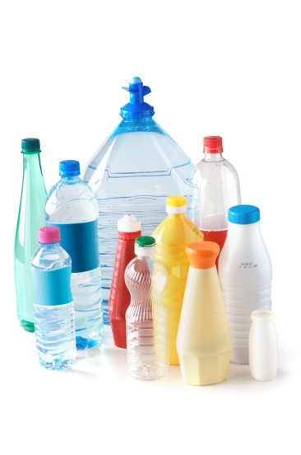 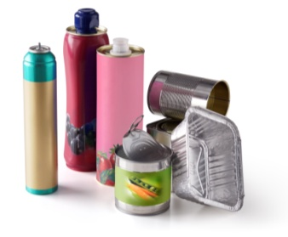 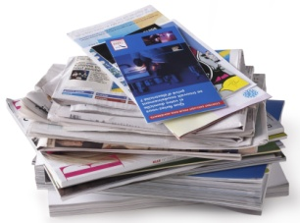 Recyclables acceptés dans le bac jaune
V | 12 |  | L | 12 |  | L | 12 |  | J | 12 | OM | S | 12 |  | M | 12 | 24
S | 13 |  | M | 13 | Recyclables 7 | M | 13 | Recyclables 11 | V | 13 |  | D | 13 |  | M | 13
D | 14 |  | M | 14 |  | M | 14 |  | S | 14 |  | L | 14 |  | J | 14 | OM
L | 15 | Déch. Mobile | J | 15 | OM | J | 15 | OM | D | 15 |  | M | 15 | 20 | V | 15
M | 16 | Recyclables 3 | V | 16 |  | V | 16 |  | L | 16 | Déch. Mobile | M | 16 |  | S | 16
M | 17 |  | S | 17 |  | S | 17 |  | M | 17 | 16 | J | 17 | OM | D | 17
J | 18 | OM | D | 18 |  | D | 18 |  | M | 18 |  | V | 18 |  | L | 18 | Déch. Mobile
V | 19 |  | L | 19 | Déch. Mobile | L | 19 | Déch. Mobile | J | 19 | OM | S | 19 |  | M | 19 | Recyclables 25
S | 20 |  | M | 20 | 8 | M | 20 | 12 | V | 20 |  | D | 20 |  | M | 20
D | 21 |  | M | 21 |  | M | 21 |  | S | 21 |  | L | 21 |  | J | 21 | OM
L | 22 |  | J | 22 | OM | J | 22 | OM | D | 22 |  | M | 22 | Recyclables et Déche. Mobile 21 | V | 22
M | 23 | 4 | V | 23 |  | V | 23 |  | L | 23 |  | M | 23 |  | S | 23
M | 24 |  | S | 24 |  | S | 24 |  | M | 24 | Recyclables 17 | J | 24 | OM | D | 24
J | 25 | OM | D | 25 |  | D | 25 |  | M | 25 |  | V | 25 |  | L | 25
V | 26 |  | L | 26 |  | L | 26 |  | J | 26 | OM | S | 26 |  | M | 26 | 26
S | 27 |  | M | 27 | Recyclables 9 | M | 27 | Recyclables 13 | V | 27 |  | D | 27 |  | M | 27
D | 28 |  | M | 28 |  | M | 28 |  | S | 28 |  | L | 28 |  | J | 28 | OM
L | 29 |  |  |  |  | J | 29 | OM | D | 29 |  | M | 29 | 22 | V | 29
M | 30 | Recyclables 5 |  |  |  | V | 30 |  | L | 30 |  | M | 30 |  | S | 30
M | 31 |  |  |  |  | S | 31 |  |  |  |  | J | 31 | OM

